员工差旅明细
【员工上会补助统计单】

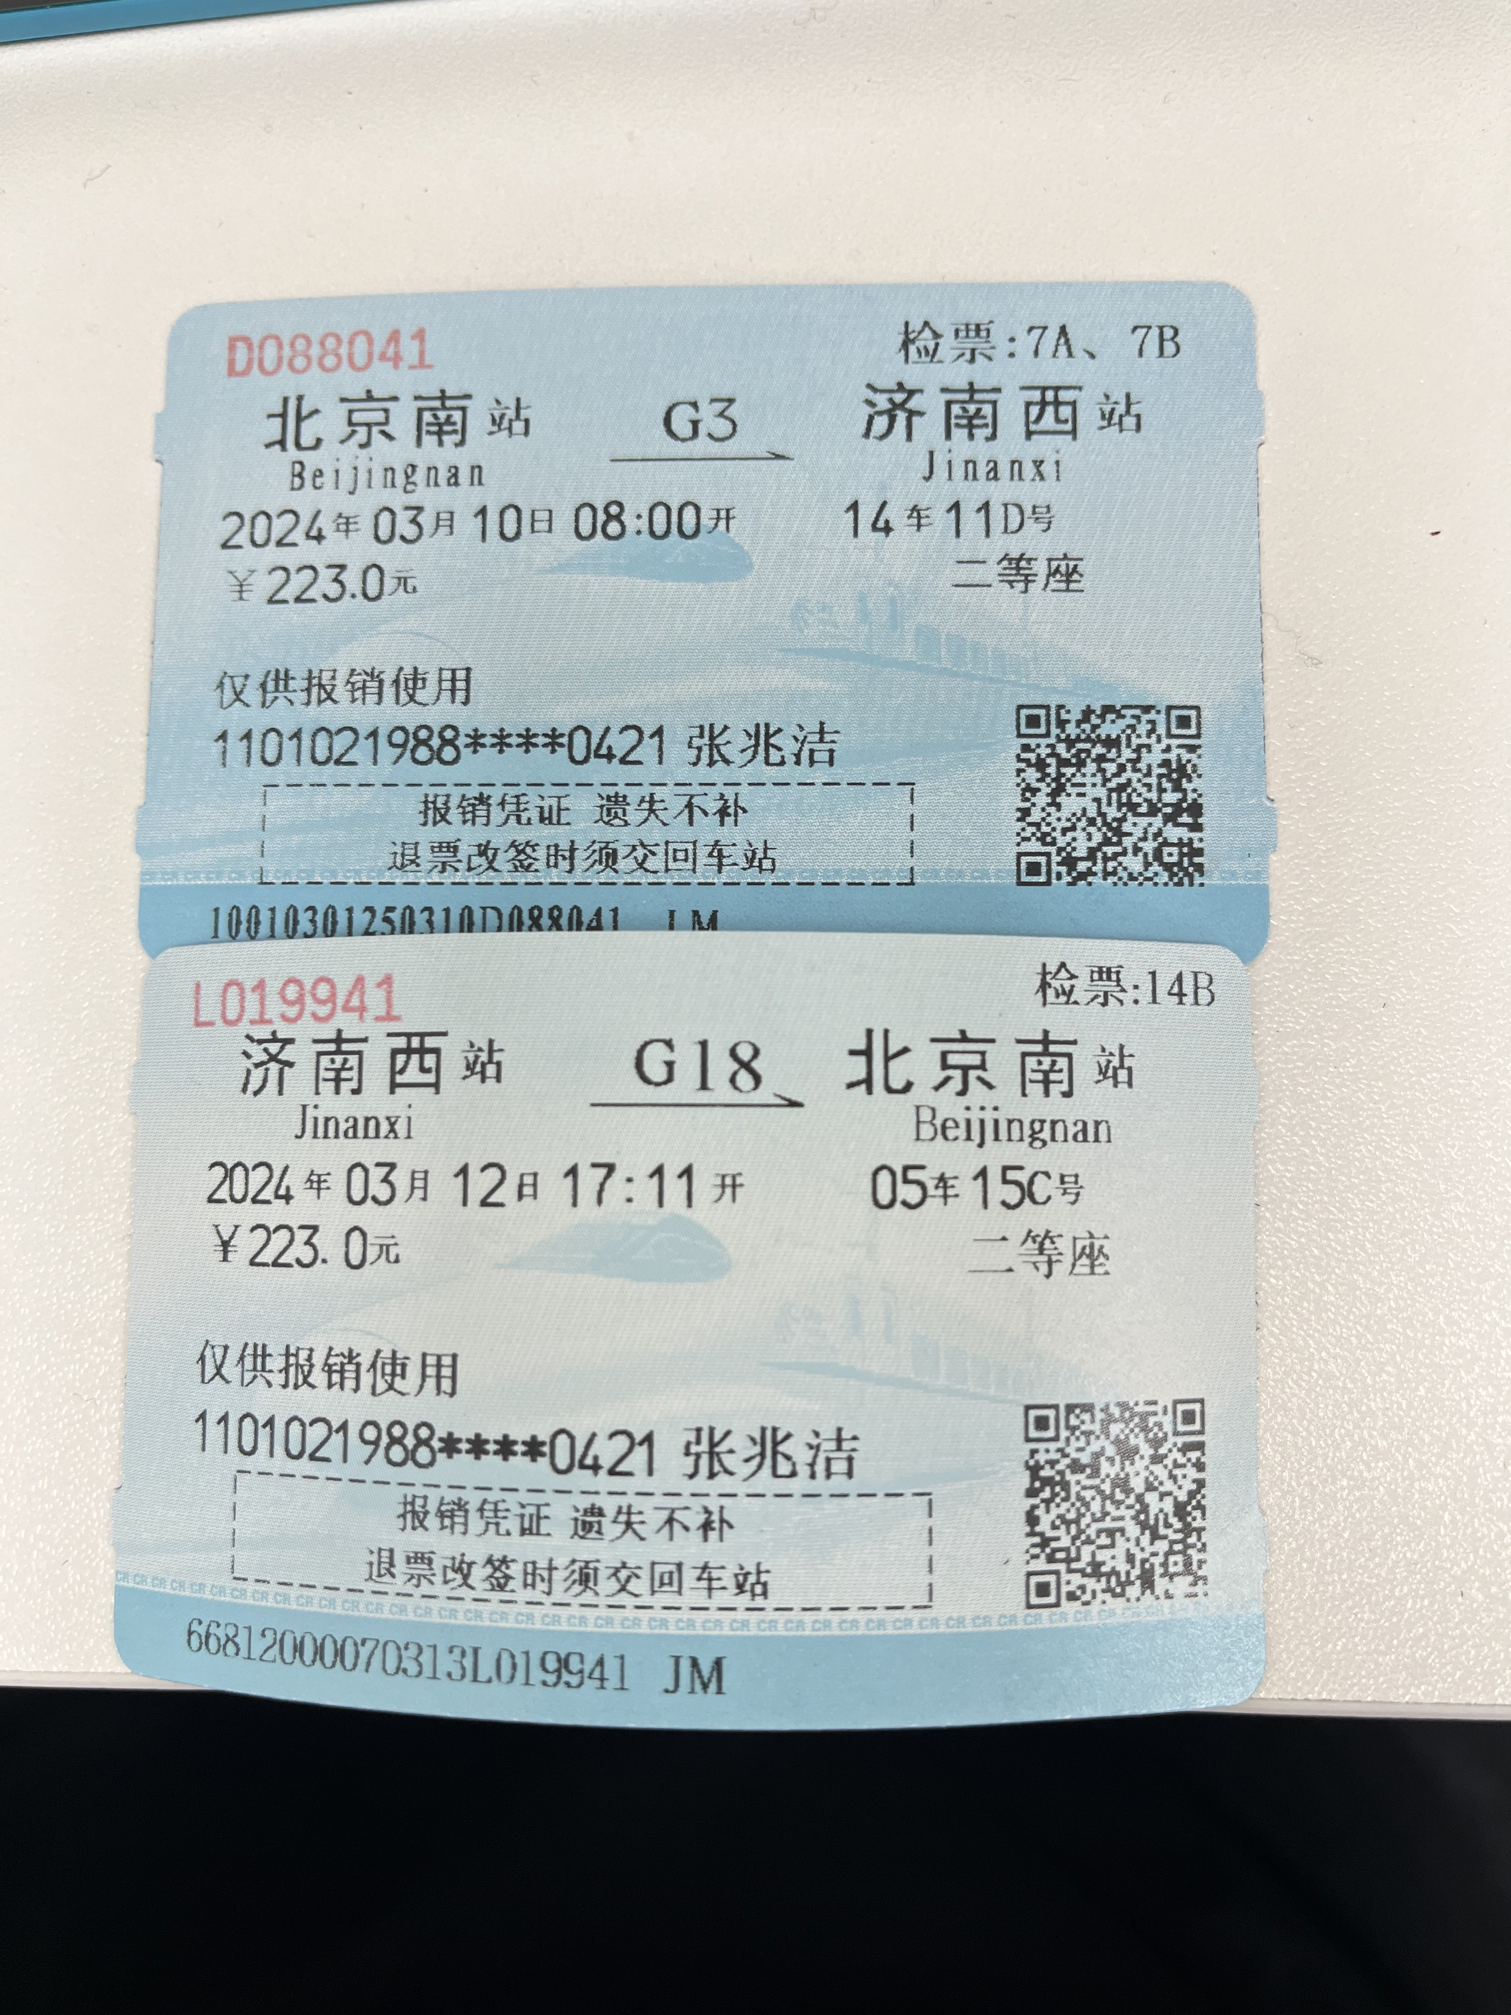
 |  | 姓名: |  | 张兆洁 |  | 职位: | 助理
 |  | 发生地: |  | 济南 |  | 部门: | 会奖6部
 |  | 发生日期: |  | 2024.3.10-2024.3.12 |  | 报销日期: | 2024.3.13
 |  |  |  |  |  | 团号: | HMEA-240109-SXY200

 |  | 出差城市 | 出差起止日期 |  | 每天金额 | 天数 | 合计 | 备注
 | 1 | 济南 | 2024.3.10 |  | 200.00 | 1.00 | 200.00
 | 2 | 济南 | 2024.3.11-2024.3.12 |  | 100.00 | 2.00 | 200.00
 | 合计 |  |  |  |  | 3.00 | 400.00
 | 报销人: | 张兆洁 |  | 总监： | 合规: |  | 财务：

